Tabelle1
Datum | Beschreibung | Arbeitsaufwand (Stunden) | Notizen
2022-02-10 | Planung, Start Lektüre (Introduction to Reinforcement Learning) | 3
2022-02-15 | Erste Umgebungen in OpenAI Gym ausprobieren | 4.5
2022-02-28 | Coursera Kurs zu Reinforcement Learning | 4 | https://www.coursera.org/learn/fundamentals-of-reinforcement-learning/home/welcome
2022-03-08 | Bellman Gleichung für dynamische Programmierprobleme | 2
2022-03-20 | Coursera Kurs zu Reinforcment Learning | 1.5
2022-04-20 | Aufbau Maturarbeit, Github Repo initialisieren | 1.5
2022-04-22 | Funktionierendes CartPole-Deep-RL-Agent | 2 | 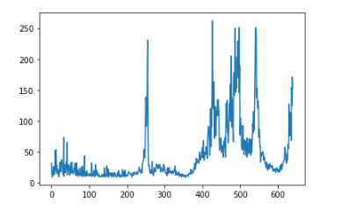 (700 Episoden) Bisher instabiles Training, im Schnitt 100 Pkt., Top-Score ist ca. 300
2022-04-27 | Verbesserter CartPole-Deep-RL-Agent | 3 | 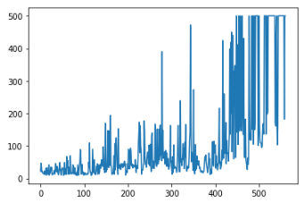 (500 Episoden) Regelmässiger Top-Score von 500 (Max); Hyperparameter können noch getuned werden

